Equipo Desarrolladores
Costos Equipo Desarrolladores
Equipo | Muestra Visual | Procesador | Especificaciones | Cantidad | Proveedores y Precios |  |  | Recomendación
 |  |  |  |  | Falabella | Mercado Libre | Éxito | Precio | Proveedor
LENOVO 82YX003CLM | 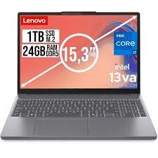 | AMD Ryzen™ 7 7730U | Portátil SSD 1 TB de Almacenamiento 24 GB de Memoria RAM Anti Glare, FHD 1 Año de Garantía Conexión Ethernet, HDMI, USB, USB-C 1920x1080 de Resolución de Pantalla Tarjeta Gráfica Integrada | 1 | $2,200,000 | $2,490,000 | $2,150,000 | $2,150,000 | Éxito
LENOVO THINKCENTRE NEO 50A 24 GEN 5 | 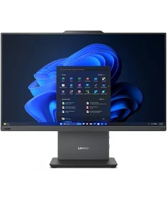 | Intel® Core™ i7-13620H | All in one SSD 1 TB de Almacenamiento 16 GB de Memoria RAM FHD, IPS 1 Año de Garantía Conexión Bluetooth, Ethernet, HDMI, USB, Wifi 1920x1080 de Resolución de Pantalla Tarjeta Gráfica Integrada | 1 | $2,930,000 | $3,309,000 | $3,500,000 | $2,930,000 | Falabella
HP 15-FD0006LA | 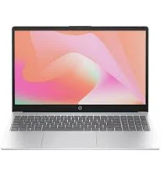 | Intel® Core™ I7-1355U | Portátil SSD 1 TB de Almacenamiento 12 GB de Memoria RAM FHD 1 Año de Garantía Conexión Bluetooth, Wifi 1920x1080 de Resolución de Pantalla Tarjeta Gráfica Intel IRIS Xe GRAPHICS | 1 | $3,110,000 | $3,110,000 | $3,449,900 | $3,110,000 | Falabella

